2
2 地区生产总值

指 标 | 2025年上半年 |  | 2025年前三季度
 | 绝对量 (亿元） | 增速(%) | 绝对量 (亿元） | 增速(%)
地区生产总值 | 12077.6 | 5.4 | 18471.9 | 4.5
第一产业 | 406.0 | 5.5 | 902.9 | 5.3
第二产业 | 5537.2 | 6.3 | 8290.2 | 4.4
第三产业 | 6134.5 | 4.6 | 9278.9 | 4.5
注：生产总值及分产业增加值由国家统计局统一核算我区数据。
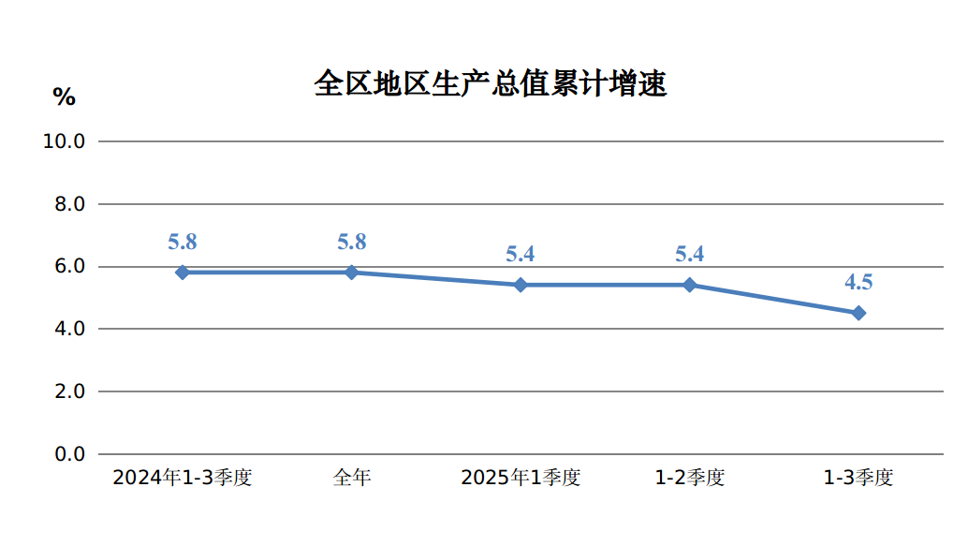

3
规模以上工业增加值增速、产品销售率 3

指 标 | 2025年
 | 1-9月 | 1-10月
规模以上工业增加值增速(%) | 5.9 | 6.2
按轻重工业分
轻工业 | 4.5 | 4.1
重工业 | 6.0 | 6.4
按经济类型分
国有控股企业 | 5.8 | 6.0
民营企业 | 5.6 | 6.1
按主要板块分
原材料制造业 | 9.5 | 9.5
消费品制造业 | 3.8 | 3.2
装备制造业 | 21.2 | 21.2
制造业其他行业 | 5.6 | 22.8
按三大门类分
采矿业 | 3.5 | 4.1
制造业 | 8.8 | 8.8
电力、热力燃气及水的生产和供应业 | 7.3 | 7.4
工业产品销售率(%) | 96.2 | 96.2

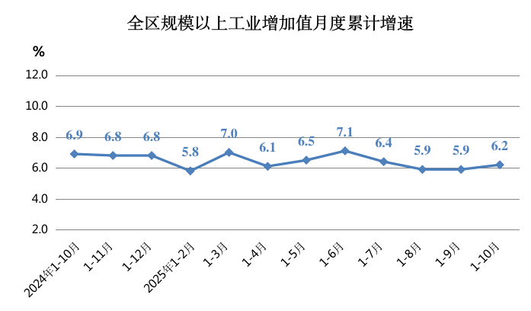

7
用电量 7

指 标 | 2025年
 | 1-9月 |  | 1-10月
 | 绝对量 (亿千瓦时) | 增速(%) | 绝对量 (亿千瓦时) | 增速(%)
全社会用电量 | 4023.2 | 4.7 | 4490.8 | 5.0
第一产业 | 46.5 | 3.6 | 50.6 | 4.8
第二产业 | 3491.4 | 4.0 | 3901.2 | 4.3
工业 | 3481.8 | 4.1 | 3890.3 | 4.3
#制造业 | 2696.9 | 3.8 | 3011.7 | 3.9
建筑业 | 10.5 | -11.8 | 11.9 | -11.5
第三产业 | 320.5 | 10.1 | 356.3 | 11.4
居民生活用电量 | 164.9 | 8.3 | 182.8 | 8.4
城镇 | 106.8 | 5.0 | 118.8 | 5.1
乡村 | 58.1 | 15.0 | 64.0 | 15.0
注：用电量数据由内蒙古电力行业协会提供。
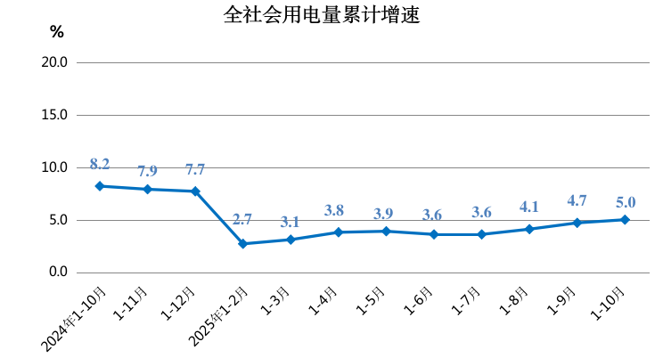

11
社会消费品零售总额增速 11

指 标 | 2025年 | 2025年
 | 1-9月 | 1-10月
社会消费品零售总额增速（%） | 7.2 | 6.1
实物商品网上零售额 | 20.2 | -
按类值分(限额以上企业)
#粮油、食品类 | 6.8 | 8.6
烟酒类 | 2.7 | 3.5
服装、鞋帽、针纺织品类 | 3.8 | 5.8
化妆品类 | -4.5 | -3.8
金银珠宝类 | -16.4 | -13.1
家用电器和音像器材类 | 45.8 | 33.7
中西药品类 | -3.3 | -3.9
书报杂志类 | -6.1 | -10.5
石油及制品类 | 0.8 | 1.7
汽车类 | 19.6 | 10.3
